PC Fuel Types
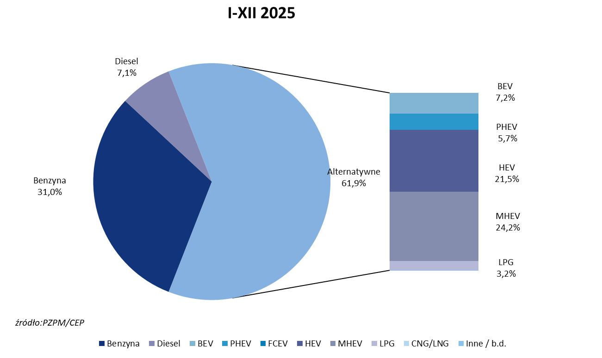
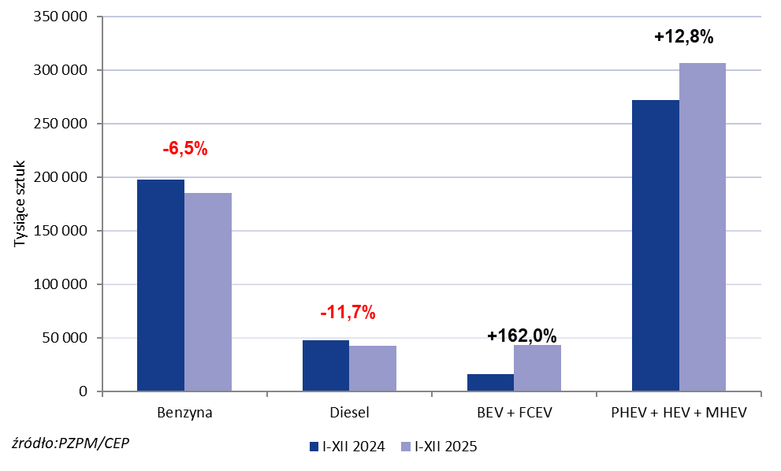
PZPM* |  |  |  |  |  |  | 2026-01-07
 | First Registrations of NEW Passenger Cars by Fuel Type

 | Fuel Type | Jan-Dec 2024 |  | Jan-Dec 2025 |  | Change % y/y | Share Change y/y
 |  | tous. pcs. | share % | tous. pcs. | share %
 | Petrol | 198,209 | 35.9% | 185,299 | 31.0% | -6.5% | -4,9 pp
 | Diesel | 48,178 | 8.7% | 42,543 | 7.1% | -11.7% | -1,6 pp
 | Alternative/other | 305,180 | 55.3% | 369,593 | 61.9% | +21.1% | +6,5 pp
 | inculdes:
 | BEV | 16,564 | 3.0% | 43,311 | 7.2% | +161.5% | +4,2 pp
 | PHEV | 15,491 | 2.8% | 33,941 | 5.7% | +119.1% | +2,9 pp
 | FCEV | 12 | 0.0% | 121 | 0.0% | +908.3% | +0,0 pp
 | HEV | 120,983 | 21.9% | 128,594 | 21.5% | +6.3% | -0,4 pp
 | MHEV | 135,492 | 24.6% | 144,374 | 24.2% | +6.6% | -0,4 pp
 | LPG | 16,567 | 3.0% | 19,056 | 3.2% | +15.0% | +0,2 pp
 | CNG/LNG | 0 | 0.0% | 0 | 0.0% |  | +0,0 pp
 | Other / n.a. | 0 | 0.0% | 0 | 0.0% |  | +0,0 pp
 | *Source: PZPM on the basis of CEP (Central Register of Vehicles)

